テスト1
現

「IE」を起動する
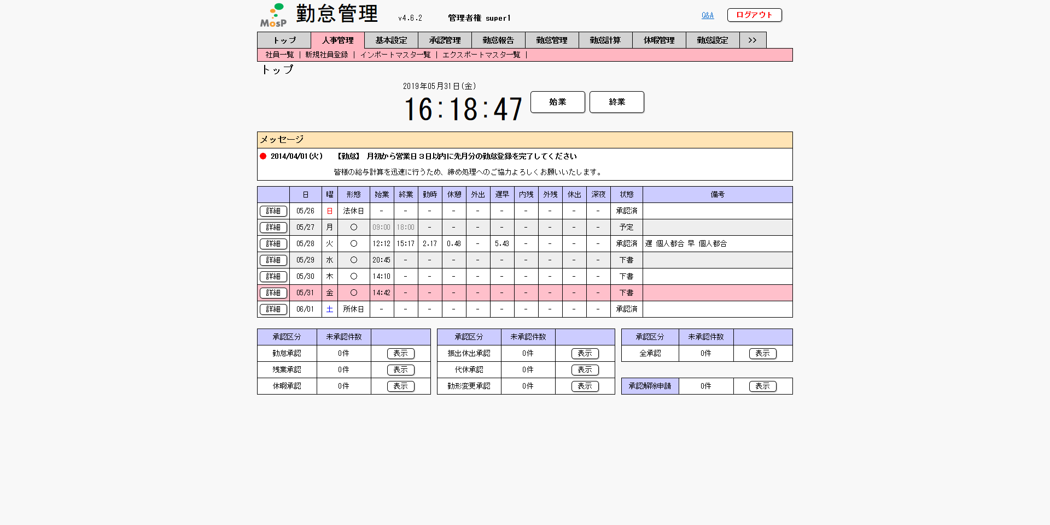

ユーザーとパスワードを入力する
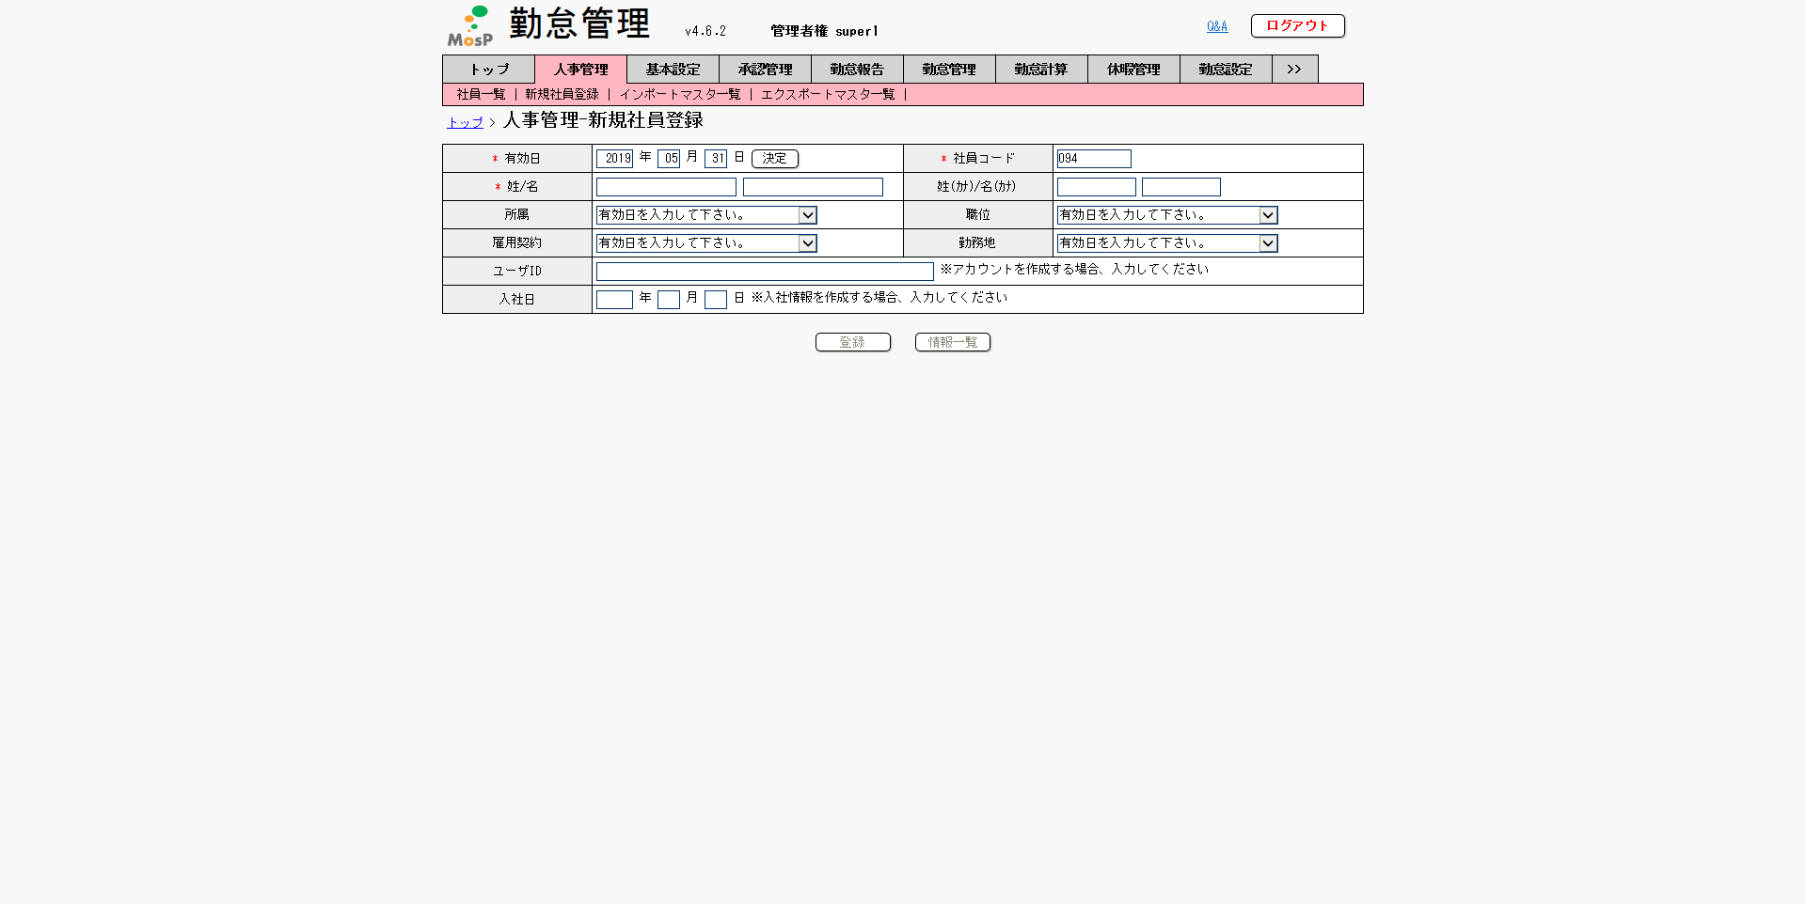

「ログイン」を押下する
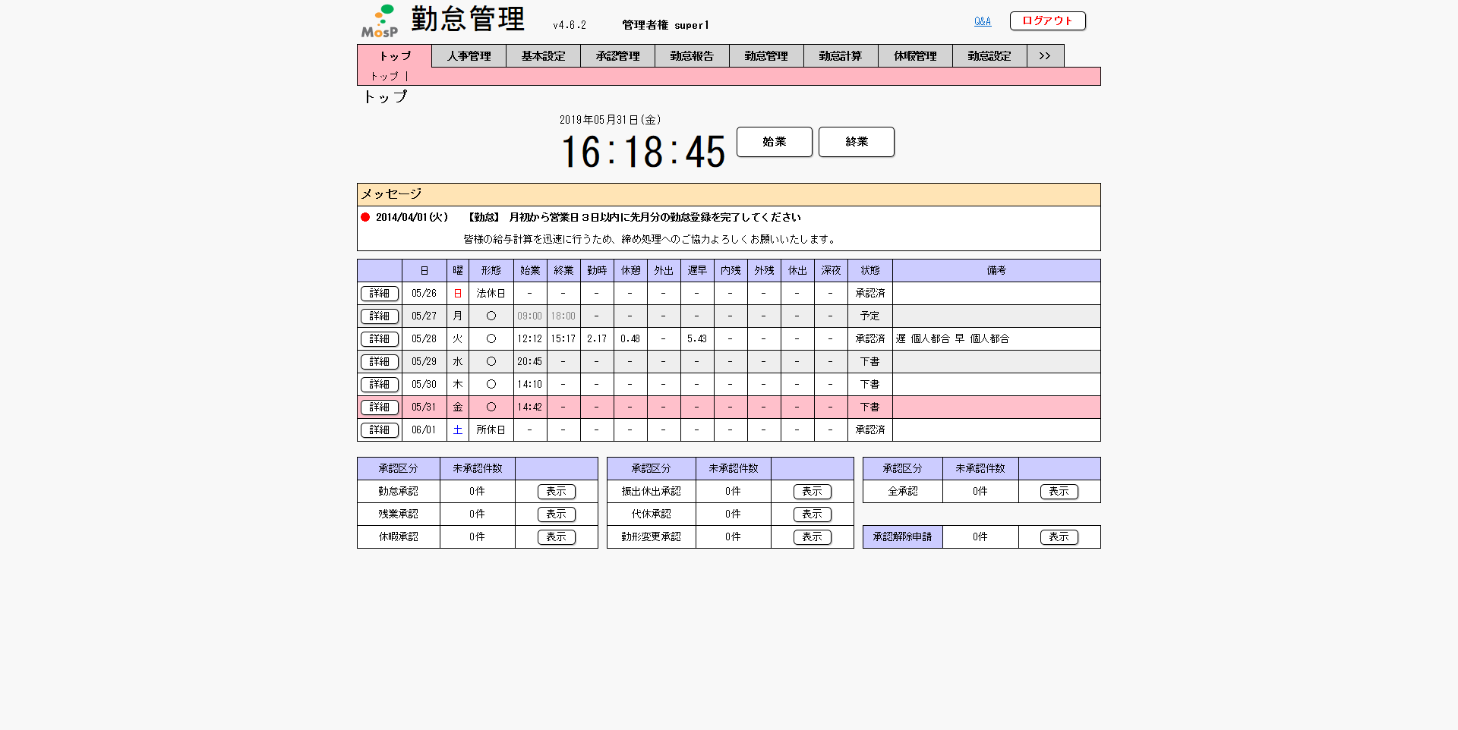

「人事管理」を押下する

「社員コード」を入力する

テスト2
現

「IE」を起動する


ユーザーとパスワードを入力する

Linkを押下する


「人事管理」を押下する

「社員コード」を入力する

